견적서
견 적 서

한림성심대학교 |  | 귀하
전화 : | 033-240-9001
팩스 : | 033-240-9101
담당 :

아래와 같이 견적합니다.

견 적 합 계 : | ₩2,970,000
견 적 일 자 : | 2014-08-22 11:04:59
결 재 조 건 :

품 명 | 규 격 | 수 량 | 단 가 | 금 액 | 세 액 | 합 계 액
 |  |  |  | - | - | -
레이저 프린터 | HP 레이저젯 M750n | 1 | 2,700,000 | 2,700,000 | 270,000 | 2,970,000
 |  |  |  | - | - | -
 | 검정 / 컬러 30ppm 인쇄속도 |  |  | - | - | -
 | 1GB 메모리 |  |  | - | - | -
 | 급지용량 850매 (최대 2,350매) |  |  | - | - | -
 | 해상도 600 x 600 dpi (HP ImageRET 3600) |  |  | - | - | -
 | 5.2cm 컬러디스플레이 |  |  | - | - | -
 | USB 2.0 / Gigabit Lan / USB Host |  |  | - | - | -
 | HP PCL5, PCL6, PS3 |  |  | - | - | -
 | 소비전력 677W (절전시 0.35W) / ENERGY STAR 인증 |  |  |  | - | -
 | 월간 권장출력량 2,500 ~ 13,000매 (최대 120,000매) |  |  |  | - | -
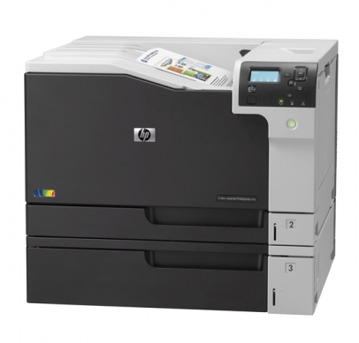
 | 용지 60 ~ 120g (낱장용지함 최대 220g) |  |  | - | - | -
 |  |  |  | - | - | -
 |  |  |  | - | - | -
 |  |  |  | - | - | -
 |  |  |  | - | - | -
 |  |  |  | - | - | -
 |  |  |  | - | - | -
 |  |  |  | - | - | -
 |  |  |  | - | - | -
 |  |  |  | - | - | -
 |  |  |  | - | - | -
 |  |  |  | - | - | -
 |  |  |  | - | - | -
 |  |  |  | - | - | -
 |  |  |  | - | - | -
 |  |  |  | - | - | -
* 결제계좌 : 신한 110-138-600484 씨-넷 |  |  | 합 계 | 2,700,000 | 270,000 | 2,970,000
* 견적담당 : | 조규장(010-2910-7760)
* REMARK
1. 견적유효기간은 1주일입니다.

